Sheet1
ID | Заголовок | Описание | Шаги воспроизведения | Комментарий
ASK-1 | Нет указателя на кнопку "+" на главном экране при открытии приложения | По центру экрана при отсутствии заполенных данных присутствует фраза "Всё начинается с плюсика". Кнопка "+" никак не выделена, нет указателя на конкретное действие. Мне, как юзеру, не совсем понятно, какой "плюсик". | 1. Открыть приложение Asket CRM. 2. Открыть вкладку задачи. | 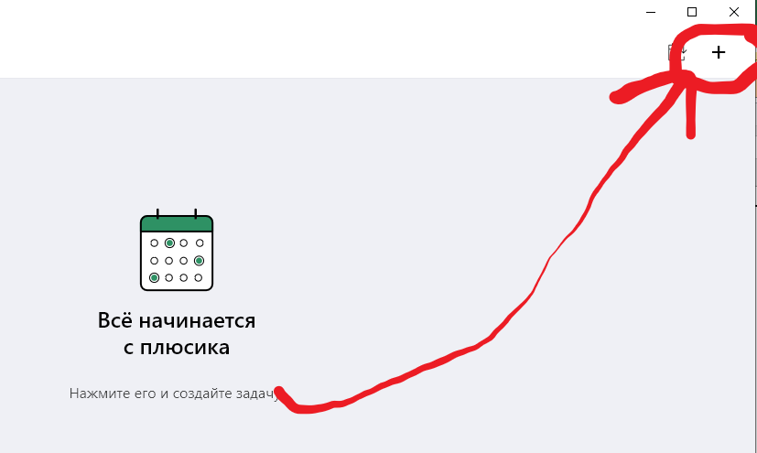
ASK-2 | Неверная дата логина устройства в настройках | В профиле, в разделе "устройства", указана неверная дата логина. | 1. Открыть приложение Asket CRM. 2. Открыть настройки. 3. Открыть профиль
ASK-3 | Неверные иконки в меню "язык" при выборе языка | При выборе языка предлагается на выбор Русский и English. При этом иконки такие же, как и при добавлении контактов. То есть "Контакт" или "Компания". Думаю, что так быть не должно. | 1. Открыть приложение Asket CRM. 2. Открыть настройки. 3. Открыть меню выбора языка | 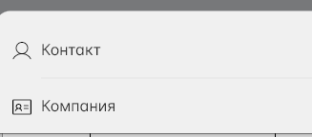 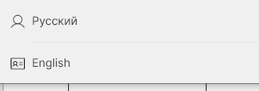
ASK-4 | Нет кнопки сохранения в меню создания нового пространства | При попытке создать новое рабочее пространство не совсем понятно как сохранить. Должна быть нативная кнопка типа "Сохранить" или банально галочка. С сохранением проблем нет, если после введения имени просто закрыть окно нового пространства | 1. Открыть приложение Asket CRM. 2. Открыть настройки. 3. Возле раздела "Пространства" нажать "+". | 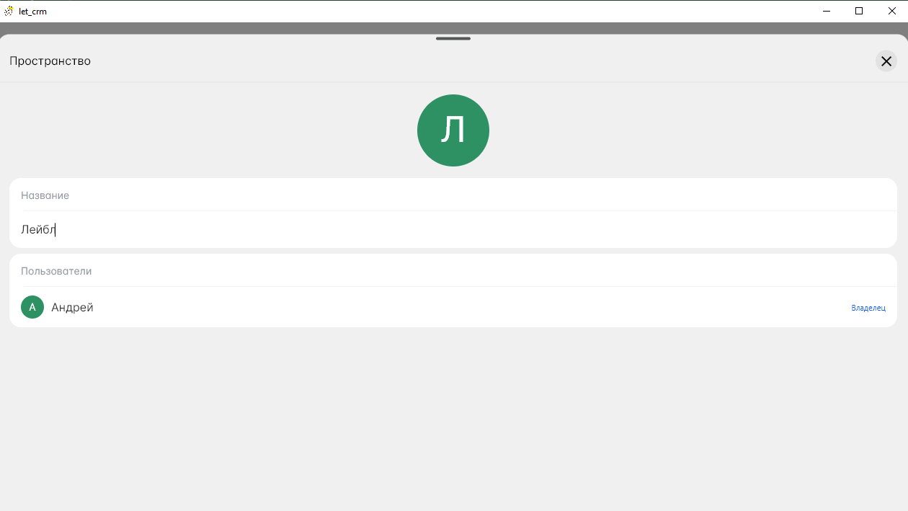
ASK-5 | Нет денежного символа у валюты в меню "Валюта" при выборе валюты | У некоторых валют нельзя выбрать денежный символ, у рубля или гривны, например, они есть. На скринах Ангольская Кванза и Российский рубль | 1. Открыть приложение Asket CRM. 2. Открыть настройки. 3. В разделе пространства выбрать любое пространство. 4. В открывшемся меню нажать "Денежная единица". 5. Выбрать Ангольскую валюту "Кванза" .
ASK-6 | Нет кнопки переключения пространства в меню "Пронстранства" | В разделе "Пространства" нет кнопки переключения пространства, хотя на пространстве "Мой бизнес" стоит статус "Текущее". | 1. Открыть приложение Asket CRM. 2. Открыть настройки. 3. Докрутить экран до раздела "Пространства"
ASK-7 | Нет кнопки сохранения платежа в меню "Сделки" при добавлении рассчета | При создании платежа нет нативной кнопки сохранить. Изменения сохраняются по средствам закрытия окна. Считаю, что так не должно быть. С самим сохранением платежа и уменьшением остатка по сделке согласно платежу проблем нет. | 1. На главном экране внизу нажать кнопку "Сделки" 2. В правом верхнем углу нажать "+". 3. В открывшемся окне, в разделе платежи нажать "+". 4. Ввести любую сумму. 5. Закрыть окно нажав на "Х". | 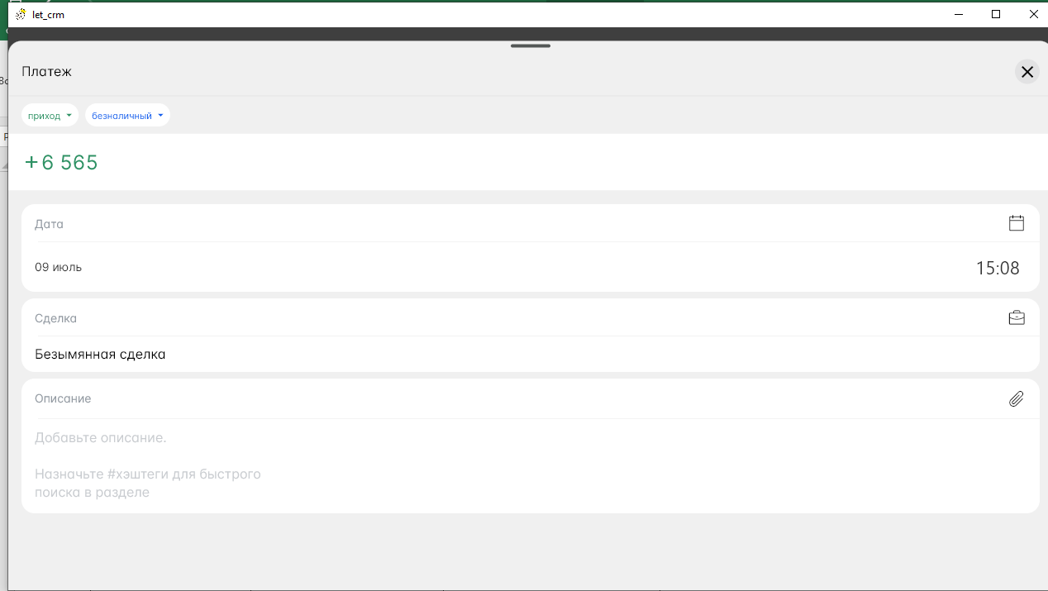
ASK-8 | Два одинаковых маркера на сделке при выборе статуса сделки | Есть два одинаковых списка статусов с разными цветовыми обозначениями, работает только присвоение из списка, где цветовые обозначения соответствуют цветам статусов на главном экране. | 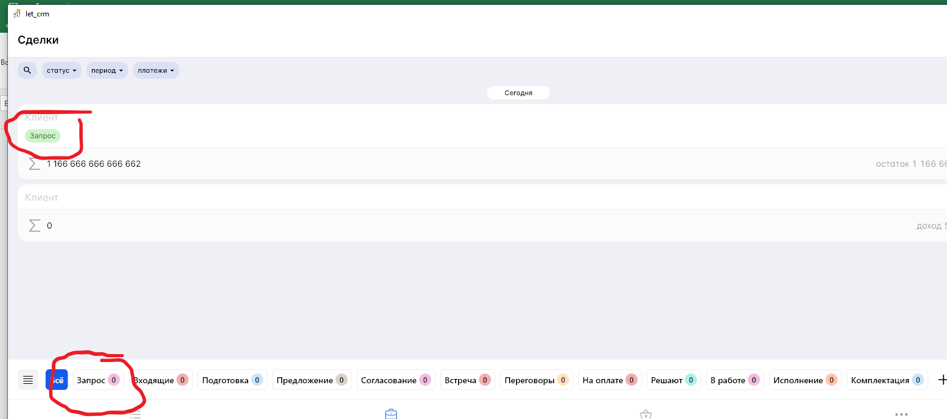 1. На главном экране внизу нажать кнопку "Сделки" 2. В правом верхнем углу нажать "+". 3. В открывшемся окне, в разделе платежи нажать "+". 4. Ввести любую сумму. 5. Закрыть окно нажав на "Х". 6. Выйти на главный экран сделок. 7. Нажать на созданную сделку. 8. Нажать и выбрать статус "запрос" поочередно с каждого из двух выпадающих списков "Мои этапы" слева вверху. 9. Закрыть окно сделки. | 